信用交易
融资融券市场交易数据统计(2024-01-30)

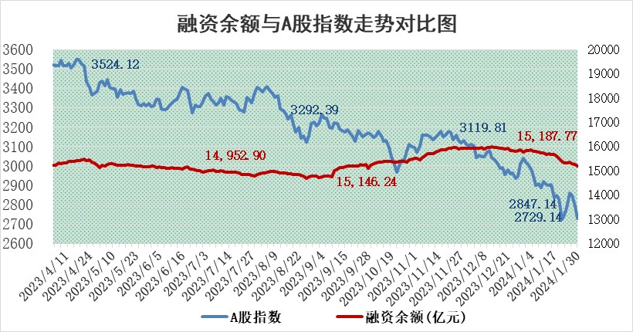
标的证券 | 融资融券余额（亿元） | 融资余额（亿元） | 融券余额（亿元） | 融资买入额（亿元） | 融资融券规模变化（亿元） | 融资余额增幅(‰) | 融券余额增幅(%)
统计数据 | 15,874.01 | 15,187.77 | 674.73 | 439.59 | -92.22 | -5.20 | -1.82

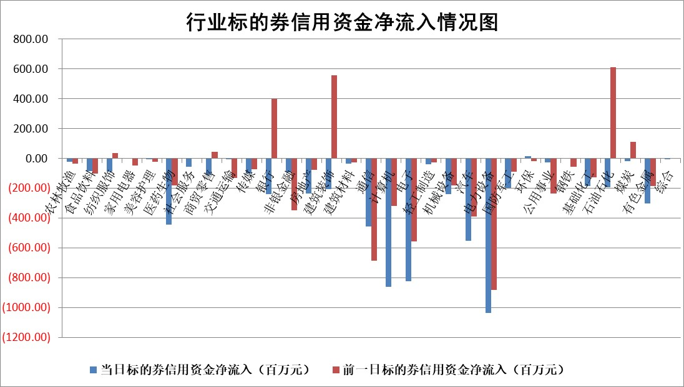

 |  |  |  |  |  |  |  | 2

标的基金代码 | 标的基金简称 | 融资余额/市值(%) | 融资余额增幅(%) | 融资买入额/成交金额(%) | （融资余额净增额-融券余额净增额）/市值(‱) | 融券余额降幅(%) | ABS[（融资余额净增额-融券余额净增额）/市值净增额-1](%)
159902 | 华夏中小板ETF | 0.00 | 0.00 | 0.00 | 0.00 | 0.00 | 100.00
159915 | 易方达创业板ETF | 5.87 | 4.77 | 552273.59 | 22.01 | -66.13 | 109.44
159919 | 嘉实沪深300ETF | 1.81 | 1.39 | 9.21 | 2.36 | -5.24 | 101.56
159920 | 华夏恒生ETF | 62.77 | -0.36 | 4.00 | -22.67 | 2.10 | 89.45
159922 | 嘉实中证500ETF | 0.99 | -1.05 | 1.04 | -1.38 | -0.13 | 99.39
159925 | 南方沪深300ETF | 0.29 | -2.91 | 0.04 | 1.47 | 1.69 | 100.85
159928 | 消费ETF | 1.30 | -2.63 | 1.85 | -2.79 | 11.19 | 98.92
159934 | 易方达黄金ETF | 198.13 | -0.94 | 0.94 | -187.14 | 0.00 | 761.76
159939 | 全指信息技术ETF | 1.17 | -3.02 | 13.89 | -3.50 | 2.52 | 98.64
159940 | 全指金融地产ETF | 0.11 | -0.23 | 0.00 | -0.03 | 0.00 | 99.97
159995 | 半导体芯片ETF | 3.92 | -0.71 | 187.79 | -1.67 | 5.57 | 99.64
159997 | 天弘中证电子ETF | 2.16 | -0.55 | 2.26 | 3.12 | 3.01 | 101.00
159998 | 天弘中证计算机主题ETF | 0.76 | -2.87 | 0.02 | -1.85 | 1.71 | 98.91
510050 | 华夏上证50ETF | 6.11 | 0.50 | 290.32 | 3.58 | 5.79 | 105.05
510180 | 华安上证180ETF | 0.55 | 0.12 | 1.59 | 0.32 | 27.05 | 100.23
510880 | 华泰柏瑞红利ETF | 0.25 | -15.24 | 1.77 | -4.16 | 7.00 | 96.25
510900 | 易方达恒生H股ETF | 80.16 | -0.34 | 3.26 | -27.25 | 0.00 | 87.98
511010 | 5年期国债ETF | 9.85 | -0.03 | 0.01 | -0.25 | 0.00 | 100.97
511380 | 可转债及可交换债券ETF | 7.77 | 3.35 | 8.31 | 25.25 | 0.52 | 173.43
512000 | 全指证券ETF | 8.58 | 0.10 | 17.48 | 3.62 | 6.49 | 102.66
512010 | 沪深300医药卫生ETF | 7.04 | -0.06 | 133.36 | 0.18 | 3.15 | 100.08
512070 | 沪深300非银ETF | 2.23 | -0.63 | 155.05 | -2.58 | -27.70 | 98.38
512400 | 南方中证申万有色金属ETF | 2.75 | 0.50 | 0.39 | 3.20 | 9.61 | 101.44
512580 | 广发中证环保产业ETF | 1.65 | 0.44 | 0.30 | 0.79 | 2.38 | 100.32
512660 | 国泰中证军工ETF | 4.72 | 0.06 | 15.05 | 1.46 | 3.60 | 100.69
512800 | 华宝中证银行ETF | 12.85 | -1.03 | 1.31 | -13.85 | -1.30 | 89.89
512980 | 广发中证传媒ETF | 1.32 | -0.68 | 106.58 | -0.19 | 4.69 | 99.95
515030 | 华夏中证新能源汽车ETF | 3.34 | 0.30 | 24.06 | 1.17 | 1.10 | 100.32
515050 | 华夏中证5G通信主题ETF | 1.67 | -0.13 | 3.89 | -0.38 | -6.61 | 99.83
515070 | 华夏中证人工智能ETF | 3.69 | -4.78 | 4.41 | -18.19 | 2.10 | 89.08
标的股票比较指标 |  | 融资余额/流通A股市值(%) | 融资余额增幅(%) | 融资买入额/成交金额(%) | （融资余额净增额-融券余额净增额）/流通A股市值(‱) | 融券余额降幅(%) | ABS[（融资余额净增额-融券余额净增额）/流通A股市值净增额-1](%)
前十名标的个股 |  | 阳光城 | 中视传媒 | 华达科技 | 先惠技术 | 清源股份 | 凯淳股份
 |  | 搜于特 | 渤海轮渡 | 泰恩康 | 上海凯鑫 | 中捷精工 | 凤凰光学
 |  | 紫鑫药业 | 崧盛股份 | 天马科技 | 崧盛股份 | 意华股份 | 骏成科技
 |  | 嘉凯城 | 上海凯鑫 | 观典防务 | 凯淳股份 | 井松智能 | 三维天地
 |  | 宋都股份 | 金诚信 | 德马科技 | 中视传媒 | 通用电梯 | 上海能源
 |  | 美好置业 | 中交地产 | 太阳电缆 | 中汽股份 | 联盛化学 | 泰恩康
 |  | 中天金融 | 先惠技术 | 银龙股份 | 中交地产 | 上海凯鑫 | 南极光
 |  | 庞大集团 | 奕瑞科技 | 硕世生物 | 渤海轮渡 | 天能重工 | 德新交运
 |  | 泽达易盛 | 中汽股份 | 蓝盾光电 | 骏成科技 | 英诺激光 | 华达科技
 |  | 蓝光发展 | 川仪股份 | 龙软科技 | 硕世生物 | 伊戈尔 | 硕世生物
后十名标的个股 |  | 天喻信息 | 迪威尔 | 天喻信息 | 雅创电子 | 宝鹰股份 | 迪威尔
 |  | 步步高 | 中华企业 | 步步高 | 德业股份 | 福光股份 | 显盈科技
 |  | 鸿达兴业 | 光明地产 | 鸿达兴业 | 龙头股份 | 济民医疗 | 中交地产
 |  | 天沃科技 | 龙头股份 | 天沃科技 | 新华传媒 | 永贵电器 | 霍莱沃
 |  | 金圆股份 | 浦东建设 | 金圆股份 | 中富电路 | 晶雪节能 | 三美股份
 |  | 哈工智能 | 新华传媒 | 哈工智能 | 光明地产 | 新瀚新材 | 南京熊猫
 |  | 正邦科技 | 神马电力 | 正邦科技 | 杭州柯林 | 海汽集团 | 泰嘉股份 | ;
 |  | 华铁股份 | 雅创电子 | 华铁股份 | 浦东建设 | 江苏吴中 | 德科立
 |  | 中国中期 | 杭州柯林 | 中国中期 | 格林精密 | 绿能慧充 | 艾迪精密
 |  | 新华联 | 四川路桥 | 新华联 | 华是科技 | 中洲控股 | 国脉文化
说明：1.以上普通交易数据和信用交易数据皆以交易日收盘后数据为基准；2.上述标的证券总数据只计算标的证券市场总数据，不包括从标的证券中调出去标的证券数据，所以与交易所公布的总值略有不同； 3.上述行业采用申万一级行业分类；4.以上标的基金和标的个股中比较的6个指标值中：前5个（从左至右）为正向指标，值越大排名越靠前；第6个为逆向指标，值越小，排名越靠前；5.第6个指标中ABS[]表示求绝对值，其主要用于考量信用资金相对净流入对股价相对净变化的贡献程度；6.数据来源：wind，交易所。

 | 证券代码 | 新增融资余额 | 融资买入额 | 融资买入增幅前10
远大智能 | 002689 | 28175353 | 42268582 | 199%
亚太股份 | 002284 | 21555247 | 34242865 | 82%
赛诺医疗 | 688108 | 72122899 | 101076547 | 78%
湖南发展 | 000722 | 66023557 | 137112987 | 75%
柘中股份 | 002346 | 14584119 | 36845980 | 58%
国城矿业 | 000688 | 24683149 | 48240585 | 54%
兆新股份 | 002256 | 1985058 | 4066269 | 52%
凯美特气 | 002549 | 33806472 | 61340055 | 52%
华昌达 | 300278 | 13474542 | 19303225 | 48%
新华联 | 000620 | 27311937 | 39201759 | 43%

 | 证券代码 | 新增融资余额 | 融资买入额 | 融资买入增幅前10
兔宝宝 | 002043 | 73310337 | 89923983 | 334%
捷昌驱动 | 603583 | 26026415 | 31686727 | 262%
湘财股份 | 600095 | 94196837 | 132280449 | 252%
中谷物流 | 603565 | 49103883 | 60098371 | 234%
中青宝 | 300052 | 24215352 | 31377809 | 98%
顾家家居 | 603816 | 138518545 | 188424210 | 78%
喜临门 | 603008 | 31503289 | 48351944 | 77%
财信发展 | 000838 | 10831830 | 17666790 | 74%
苏州银行 | 002966 | 10578096 | 19143736 | 72%
金诚信 | 603979 | 23858538 | 36098133 | 60%

